상품제안서
하트 칫솔통 칫솔 치약 양치컵 칫솔 케이스 키즈 세트 | 상품코드: F25871

 |  |  |  |  |  |  | 02-412-0044 | www.easy1.co.kr
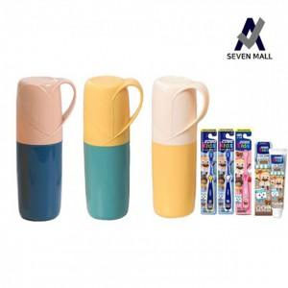

【상세/제작정보】 | 기본수량 미만 인쇄 : 인쇄비 추가 청구 (100개 미만) 실크인쇄가능 스티커 인쇄및 부착 : 별도 문의

【인쇄/포장옵션】 | 실크 / 포장불가능

【공급단가】 | 수량 | 150~ | 300~ | 500~ | 1,000~ | 3,000~
*VAT별도 | 단가 | 4,680원 | 4,610원 | 4,500원 | 4,380원 | 4,310원

【상품 URL】 | https://dev.easy1.co.kr:443/src/goods_detail.php?gdno=25871

